【SOP】ERP-Order Template查重系统
【SOP】ERP-Order Template查重系统
适用部门 | 采购中心 | 适用人员 | 采购员
目的 | 新品开发阶段通过OE查重，校验开发情况，避免产品重复开发
操作指引及作业要求
主过程 | 操作说明 | 注意事项 |  | 流程图
OE校验流程 | ERP: ->采购 ->开发 ->Order Template |  |  | 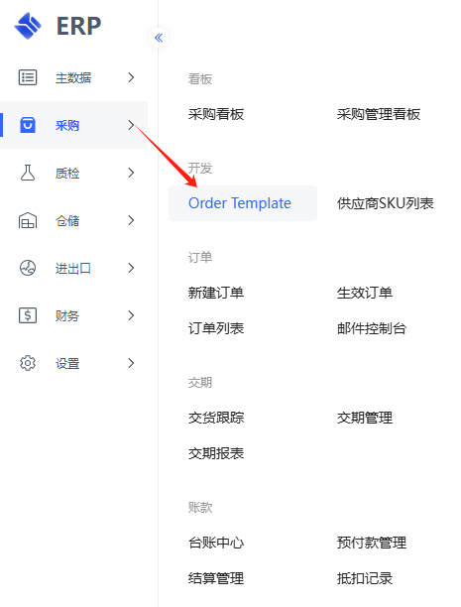
 | ERP ->Order Template ->OE号校验 ->下载模板 |  |  | 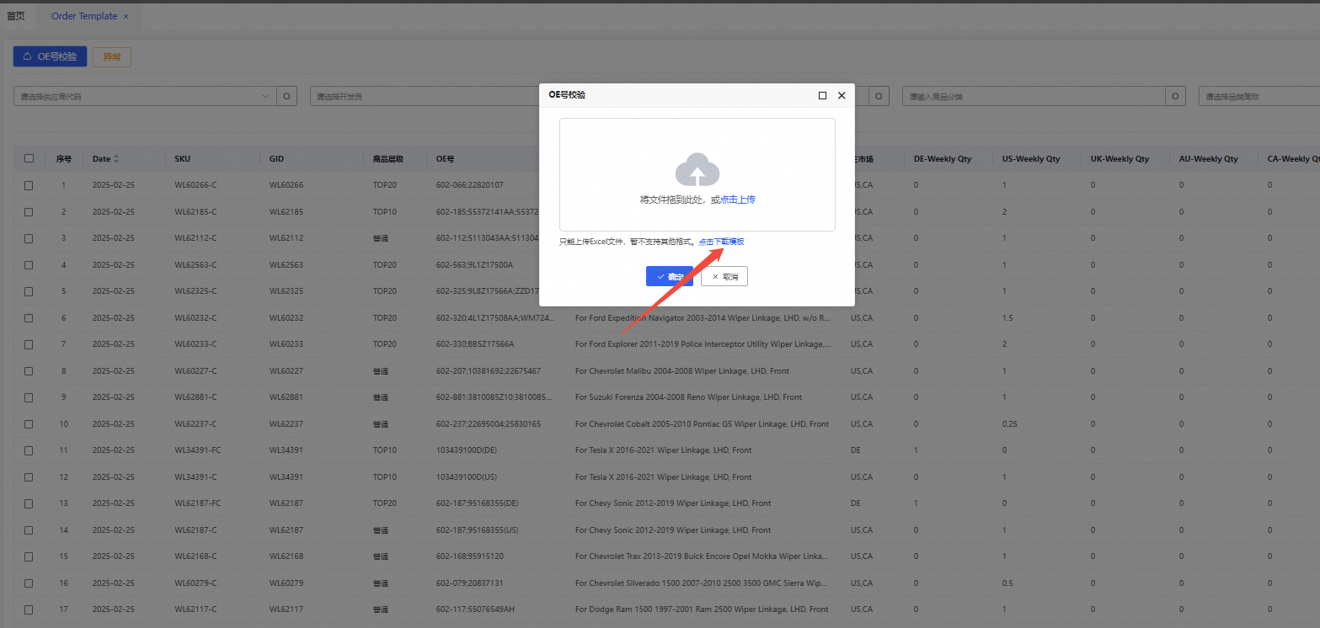
 | ERP ->go_template_OE号校验 ->参照模板，分别填入辨识号，OE，品类简称（PT SKU 品类简称） ->文件导入 | 1）辨识号不能为空且不能重复 2）品类数据可为空值，当输入空值时，查重数据源为全品类 3）支持不同行不同品类查重，即输入OE可以有多个品类并同时指定对应品类查重 4）多品类并行情况，请使用英文分号隔开。如：PSR;PSP;TF.... 5）注意OE清洗逻辑，不包含在清洗逻辑内的OE需要自己手动清理 6）查重数据源仅包含PT SKU列表内采购状态为“是”的OE数据，不含listing OE信息 |  | 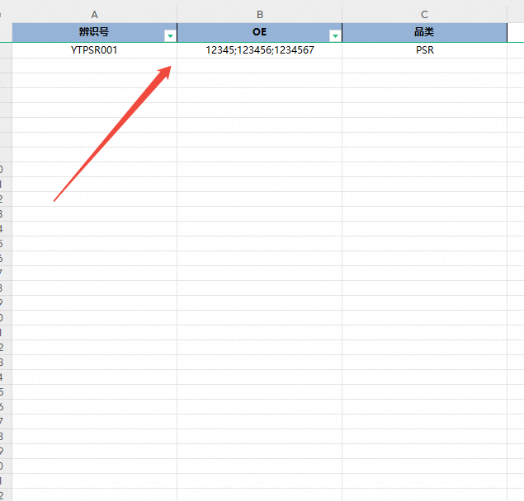
 | ERP ->OE校验结果 ->生成查重结果，含表内重复OE号，表内重复辨识号，系统重复OE，重复PTSKU，是否已开发。 | 1）计数-完整表内重复辨识号，指表内重复计数结果 2）多 SKU 重复时，结果输出全部SKU |  | 
主过程 | 操作说明 | 注意事项 |  | 流程图
供应商SKU校验流程 | ERP: ->采购 ->开发 ->Order Template
 | ERP ->Order Template ->OE号校验 ->下载模板
 | ERP ->go_template_OE号校验 ->参照模板，分别填入辨识号，OE（填写工号号，如1234），品类（填写字段“供应商SKU”） ->文件导入 | 1）辨识号不能为空且不能重复 2）OE列，请填写实际工厂号 3）品类列，请填写字段“供应商SKU” 4）不能填写其他品类简称或字段，即当进行工厂号查重时，其他功能无法一起使用 |  | 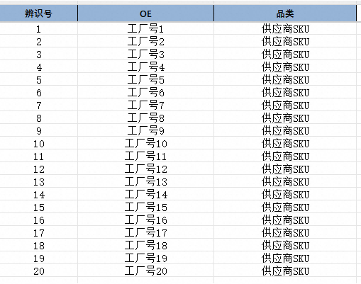
 | ERP ->OE校验结果 ->生成查重结果，含表内重复供应商SKU，表内重复辨识号，系统重复供应商SLI，重复PTSKU，是否已开发。 | 1）计数-完整表内重复辨识号，指表内重复计数结果。 2）多 SKU 重复时，结果输出全部SKU |  | 
主过程 | 操作说明 | 注意事项 |  | 流程图
SKU命名检验流程 | ERP: ->采购 ->开发 ->Order Template
 | ERP ->Order Template ->OE号校验 ->下载模板
 | ERP ->go_template_OE号校验 ->参照模板，分别填入辨识号，OE（填写工号号，如1234），品类（填写字段“供应商SKU”） ->文件导入 | 1）辨识号不能为空且不能重复 2）OE列，请填写待查重PTSKU 3）品类列，请填写字段“PTSKU” 4）品类列填写字段“PTSKU”时，不能填写其他品类简称或字段，即当进行工厂号查重时，其他功能无法一起使用 |  | 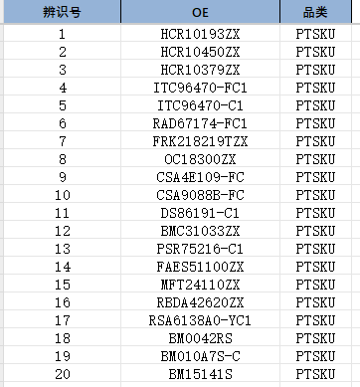
 | ERP ->OE校验结果 ->生成查重结果，含表内重复供应商SKU，表内重复辨识号，系统重复供应商SLI，重复PTSKU，是否已开发。 | 1）进行SKU命名查重时，数据源为系统所有PTSKU，包括代买供应商、国外供应商及采购状态为否部分 2）重复逻辑为“中性SKU相同即为重复”，例：输入“ACC12345-C”，系统中存在“ACC12345-FC”则判定为重复 |  | 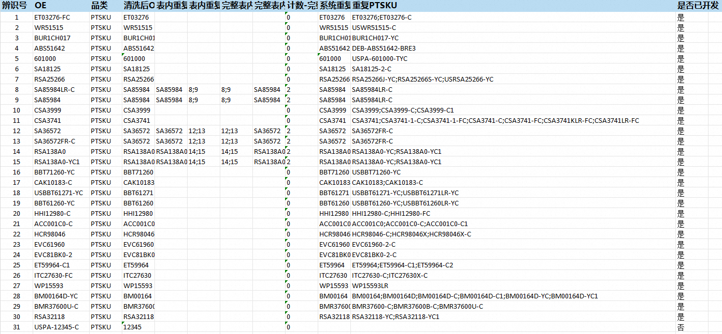
数据计算
OE清洗逻辑 | 1. 清空前后空字符串 2. 去除汉字及后面所有字母 3. 将所有中文（符号替换为英文( 4. 将所有中文）符号替换为英文) 5. 删除所有()及其内部的字符（因为通常不是OE号） 6. 删除所有的* 7. 将两个以上的空格替换为; 8. 删除单空格 9. /改为; 10. 将换行符替换为; 11. 将[；，,、:：+#|]替换为; 12. 清除不可见字符\u200e 13. 清除- 14. 去除空值及纯字母 15. 去除. 16. 去除\r 17. 去除一些1位数和2位数字符串 18. 将OE中的字母全部转换为大写 19. 去重，保持OE号原来的顺序 20. 用;连接成oe字符串
其他 | 使用过程中相关问题可询问各事业部负责人，若无法解决可反馈到数据部 底盘事业部：Camilla 发动机事业部：Jett 电子电气事业部：Hari、bluechou 车身及附件事业部：Isiah 国际采购事业部：Jim 项目投放部:Alex 数据部：West、Nolan

